Couleurs
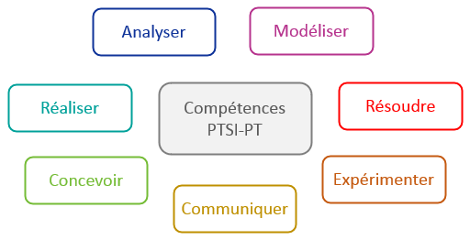

Analyser | #0F3399 | Analyser | #b1cdfc
Modéliser | #B6338D | Modéliser | #f5b6e7
Résoudre | #FF0000 | Résoudre | #fc8f8f
Expérimenter | #C55A11 | Expérimenter | #ffce77
Communiquer | #BF9000 | Communiquer | #fffd5f
Concevoir | #75BC37 | Concevoir | #cef19d
Réaliser | #00A19A | Réaliser | #d2ffff

